LOKASI
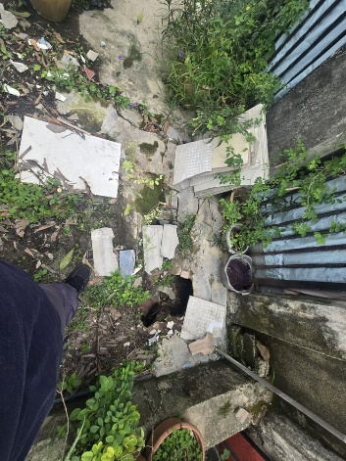
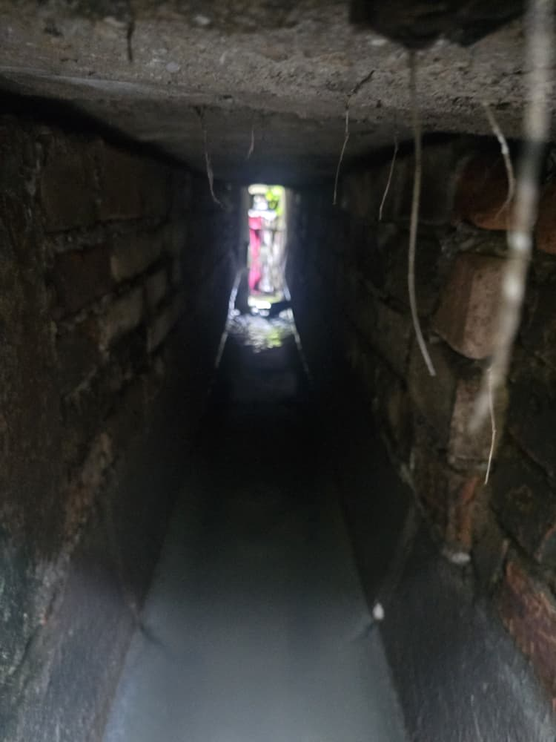
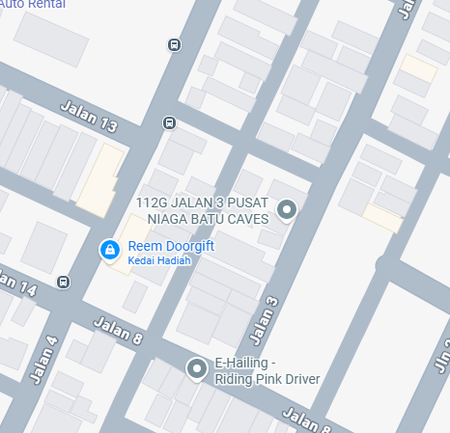
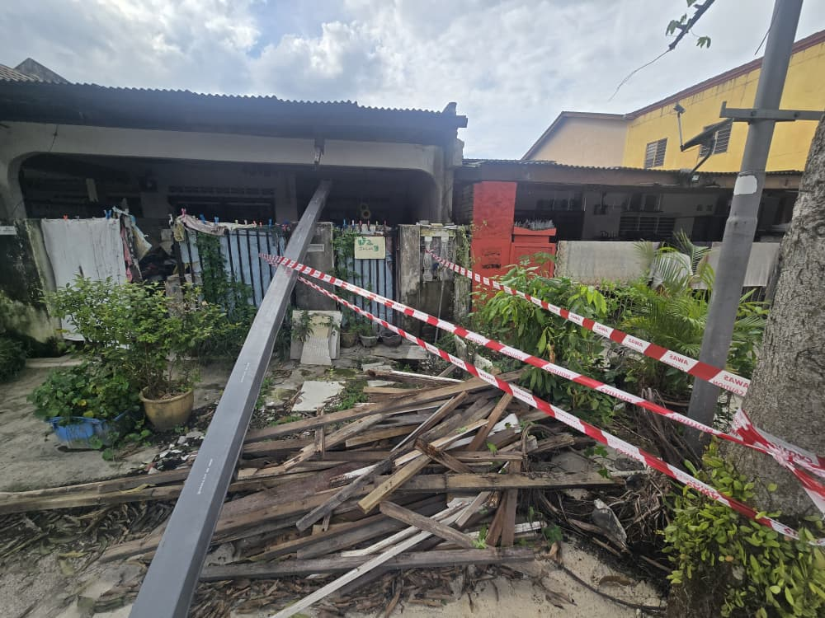
NO ADUAN | MPS.039608 & MPS.039609
LOKASI: | JALAN SG 6/14
MASALAH : | KERJA MEMBAIKPULIH LONGKANG
 |  | JALAN SG 6/14

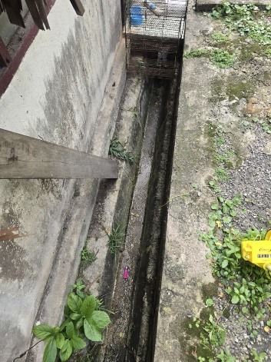
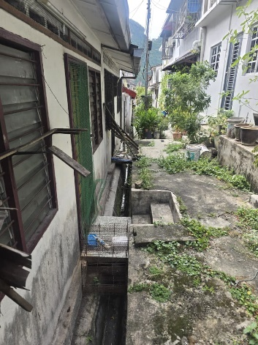

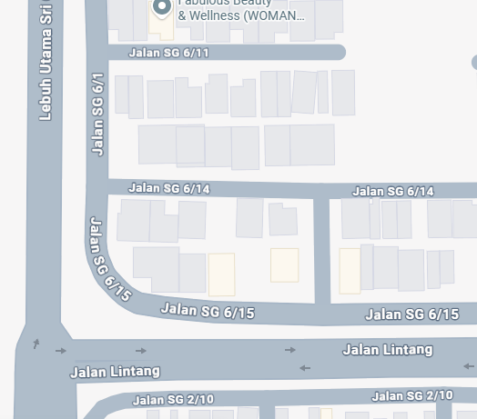

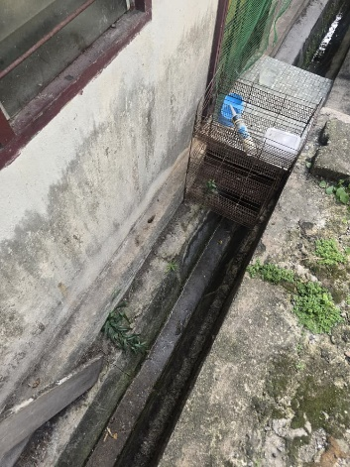
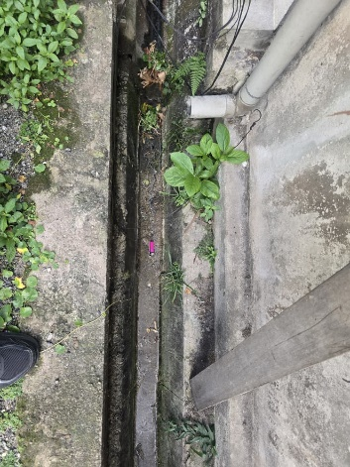

NO ADUAN | MPS.040584
LOKASI: | JALAN 3 TAMAN GREENWOOD
MASALAH : | KERJA MEMBAIKPULIH LONGKANG
 |  | JALAN 3 TAMAN GREENWOOD

COVER PAGE

JABATAN KEJURUTERAAN

MAJLIS PERBANDARAN SELAYANG
Persiaran 3, Bandar Baru Selayang
68100 Batu Caves, Selangor.
Tel. : 03-61204897/61311426 Fax. : 03-61204879

CADANGAN KERJA

Tarikh |  | Jul-25

Daripada |  | Mohamad Khairul Amirin Bin Zainal Abidin
 |  | Penolong Jurutera,
 |  | Bahagian Infrastruktur,
 |  | Unit Selenggara Infrastruktur.

Kepada |  | Pengarah
 |  | Jabatan Kejuruteraan
Tajuk |  | CADANGAN KERJA-KERJA MEMBAIKPULIH LONGKANG DI JALAN SG 4/10 DAN JALAN 6/3 TAMAN SRI GOMBAK SERTA KERJA-KERJA BERKAITAN,MUKIM BATU,DAERAH GOMBAK,SELANGOR DARUL EHSAN | Cadangan Kerja-Kerja Membaikpulih Longkang Di Jalan Sg 4/10 Dan Jalan 6/3 Taman Sri Gombak Serta Kerja-Kerja Berkaitan,Mukim Batu,Daerah Gombak,Selangor Darul Ehsan

Blok Perancangan |  | BP 4 : SELAYANG-GOMBAK BARAT

Perkara di atas adalah dirujuk.

2 | Cadangan Kerja-Kerja Membaikpulih Longkang Di Jalan Sg 4/10 Dan Jalan 6/3 Taman Sri Gombak Serta Kerja-Kerja Berkaitan,Mukim Batu,Daerah Gombak,Selangor Darul Ehsan

 | Bersama-sama ini dilampirkan pelan tapak, gambar lokasi aduan serta spesifikasi kerja (BQ)

Sekian, terima kasih.

“KITASELANGOR MAJU BERSAMA”
“MALAYSIA MADANI”
“BERKHIDMAT UNTUK NEGARA”
“MAMPAN PROGRESIF SEJAHTERA”

Saya yang menjalankan amanah,

..................................................
(MOHAMAD KHAIRUL AMIRIN BIN ZAINAL ABIDIN)

Penolong Jurutera JA 5,
Bahagian Infrastruktur,
Unit Selenggara Infrastruktur.

ULASAN JURUTERA

Cadangan Kerja-Kerja Membaikpulih Longkang Di Jalan Sg 4/10 Dan Jalan 6/3 Taman Sri Gombak Serta Kerja-Kerja Berkaitan,Mukim Batu,Daerah Gombak,Selangor Darul Ehsan

Anggaran Kontrak : ...........................................................................................................

Tempoh Kontrak : ..........................................................................................................

Lantikan : ..........................................................................................................
..........................................................................................................

Tandatangan :

Tarikh :

ULASAN PENGARAH :

Rujuk kelulusan Jawatankuasa Sebutharga Majlis Perbandaran Selayang yang bersidang
pada 17 Disember 2024 dengan rotasi bagi syarikat :-

............................................................................................................................................

............................................................................................................................................

Tandatangan :

Tarikh :

